Sheet3
科室需求计划表
序号 | 名称 | 规格（长*宽*高） | 单位 | 数量 | 金额（元） | 备注
1 | 不锈钢双桶垃圾桶 | 尺寸：约88*38*90cm，201不锈钢，约0.8mm厚，铝塑内桶。 | 个 | 40 | 22000 | 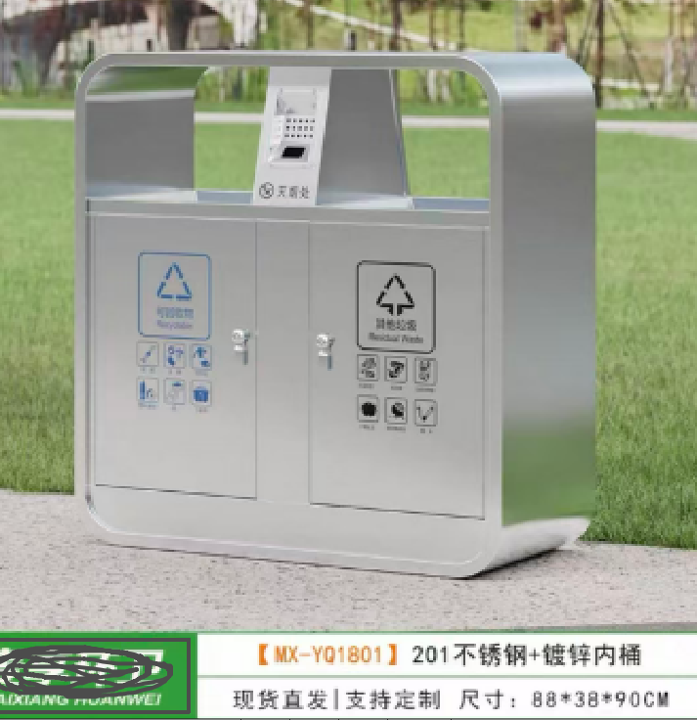
合计： |  |  |  |  | 22000

